ほ場位置図（例）
組織名 |  | - |  |  | 生産者名 |  | △△○× |  | 面積 |  | 30 | ａ
圃場位置地図（全体）
 | 例
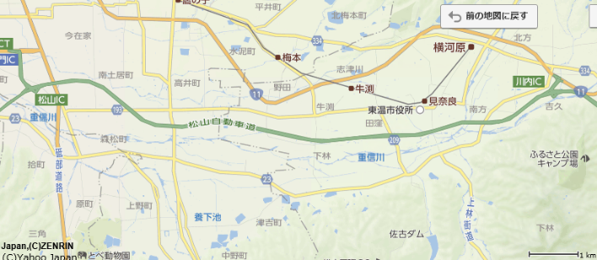

自宅

作付圃場

 | 土地の使用履歴一覧
 | 圃場名：圃場① |  |  |  |  | 圃場名：圃場② |  |  |  |  | 圃場名：圃場③ |  |  | 圃場名
 | 使用年 |  | 栽培品目 | 備考 |  | 使用年 |  | 栽培品目 | 備考 |  | 使用年 | 栽培品目 | 備考 | 使用年 | 栽培品目 |  | 備考
 | H29 |  | 水稲 |  |  | H29 |  | 水稲 |  |  | H29 | 水稲
 | H28 |  | 休耕 |  |  | H28 |  | 水稲 |  |  | H28 | 水稲+麦
 | H27 |  | 水稲 |  |  | H27 |  | 水稲 |  |  | H27 | 水稲+麦

※住宅地図や電子地図を活用して圃場の場所を特定することを可能とする。
圃場位置地図（周辺の土地利用状況もわかるように記入）

 | 例
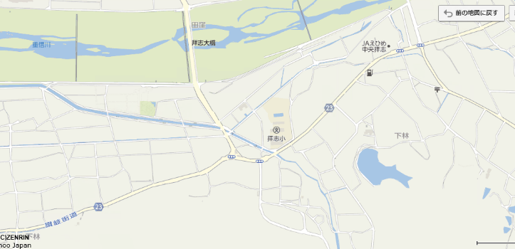

周囲は水田
北側に県道２３号線が走っている
冬場は、西側に麦
圃場③の付近にキャベツ
住宅は隣接していない
一年を通して北風がやや強い
圃場③
自
宅

圃場①
水源①

圃場②
水源②
地下水

備 考 |  |  |  |  |  |  |  |  |  | 取水源 |  |  | 河川水の使用 |  | 水質検査証明書
 |  |  |  |  |  |  |  |  |  |  | 池・地下水 |  | 有 | 無 |  | 有 |  | 無
※住宅地図や電子地図を活用して圃場の場所を特定することを可能とする。

 | 最新土壌図
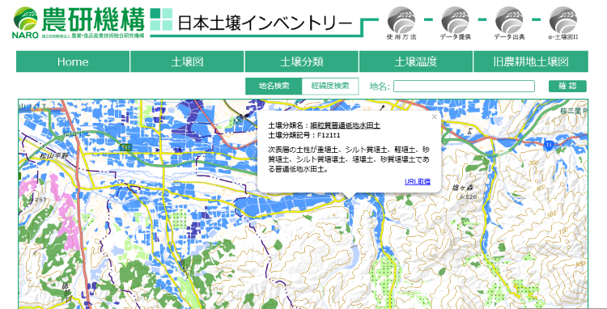

 | 旧土壌図
